Reporte de defectos SPRINT 1
ID | CP-03 (E-01)
TITULO | buscar por categoría
DESCRIPCION | buscar alojamiento por categoria
FECHA | 2023-03-09
AUTOR | M.Gervasoni
IDENTIFICACION ELEMENTO DE PRUEBA | card categoria
PASOS A REPRODUCIR

RESULTADO ESPERADO | Se visualizan los alojamientos de la categoría seleccionada en formato de tarjeta, alineado a la izquierda la imagen del alojamiento y del lado derecho su categoría, el nombre, ubicación, descripción y un botón que dice "Ver detalle".
RESULTADO OBTENIDO | no trae los alojamientos de la categoria seleccionada
SEVERIDAD | alto
PRIORIDAD | alta
ESTADO | nuevo
REFERENCIAS
PASOS A REPRODUCIR | 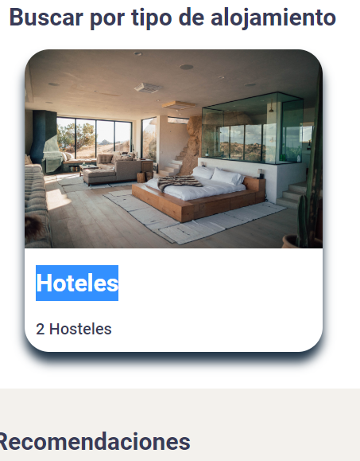

ID | CP-17 (E-02)
TITULO | formulario Crear cuenta sin scroll
DESCRIPCION | Verificar que el formulario de registro se visualiza en pantalla completa sin posibilidad de scrollear
FECHA | 2023-03-09
AUTOR | M.Gervasoni
IDENTIFICACION ELEMENTO DE PRUEBA | registro
PASOS A REPRODUCIR

RESULTADO ESPERADO | No se presenta desplazamiento de scroll en la pantalla de registro
RESULTADO OBTENIDO | hay posibilidad de hacer scroll cuando no debería
SEVERIDAD | bajo
PRIORIDAD | alta
ESTADO | nuevo
REFERENCIAS
PASOS A REPRODUCIR | 